Sheet1
 | Total Geral | Total de Branca | Branca |  |  | Total de Preta | Preta |  |  | Total de Parda | Parda |  |  | Total de Amarela | Amarela |  |  | Total de Indígena | Indígena |  |  | Total de Não declarada | Não declarada
Localidade da Escola |  |  | Estadual | Municipal | Privada |  | Estadual | Municipal | Privada |  | Estadual | Municipal | Privada |  | Estadual | Municipal | Privada |  | Estadual | Municipal | Privada |  | Federal | Estadual | Municipal | Privada
Salvador | 75,672 | 3,026 | 1,977 | 898 | 151 | 21,278 | 14,782 | 6,196 | 300 | 38,865 | 25,847 | 11,731 | 1,287 | 428 | 258 | 160 | 10 | 157 | 86 | 67 | 4 | 11,918 | 17 | 7,751 | 2,674 | 1,476

Cor/Raça |  | Dependência Administrativa

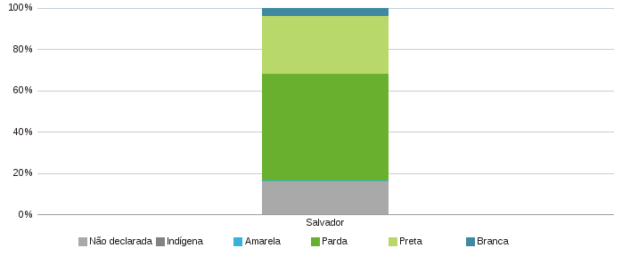 |  | 